Stückliste
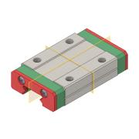
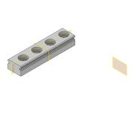
Objekt | Bauteilnummer | Thumbnail | Stücklistenstruktur | Einheitenmenge | ANZAHL | Bestandsnummer | Beschreibung | REV.
1 | 00_MGN12H, LINEAR GUIDE BLOCK |  | Normal | Jede | 3 |  | C instead of H!
2 | 30_Cube_Z_Focus_MGN_NEMA_rail |  | Normal | Jede | 3 |  | Has to be cut!
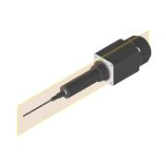
3 | 00_Joy-IT-B20SHD4353_NEMA8_captive |  | Normal | Jede | 3 |  |  | ANY
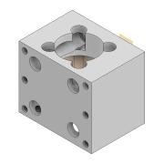
4 | 30_Linear_Captive_Nema8_Guidemount |  | Normal | Jede | 3
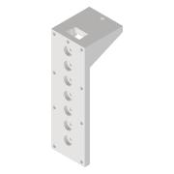
5 | 30_Linear_Captive_Nema8_Base |  | Normal | Jede | 3
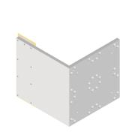
6 | 30_Linear_Captive_Nema8_Stand |  | Normal | Jede | 1
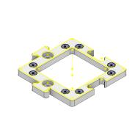
7 | 10_Base_puzzle_v3 |  | Normal | Jede | 4

